使用说明
说明：
第三学期包括共修和座上实修，座上实修由学员个人在家完成。二者都需要记录考勤。
请学员尽量跟随学修进度安排个人实修，以防跟不上进度而掉队。

1. 本表中列出的每节课的共修次数，为参考次数。各共修小组可以根据本班情况进行增加或删减。
增加的话，用插入行的方式即可。但请留意抽查上面的统计是否正确，如“共修次数”，以及各学员的缺勤次数，缺勤率等。

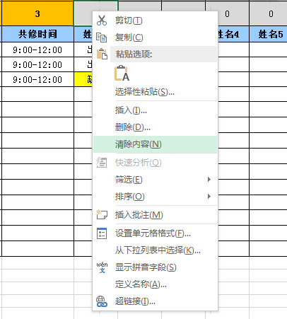
2. 插班学员，计算“应出勤次数”是从入组之后开始算，缺勤率也是用“缺勤次数”除以“应出勤次数”。
所缺共修对应的实修打坐，必须补上且做记录。

3. “共修考勤表”中的考勤记录为示例。选中这些单元格，单击右键，选择“清除内容”即可把考勤示例清空。

4. 上端的计算公式，如“应出勤次数”，“缺勤次数”，“缺勤率”等值，请不要随意修改。

